关系图
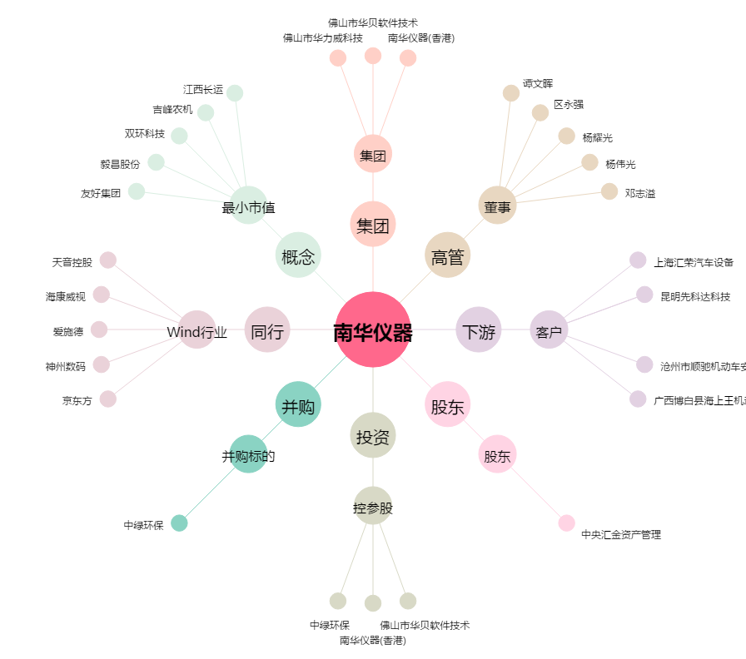
南华仪器[300417.SZ] - 关系概览图

